申込書
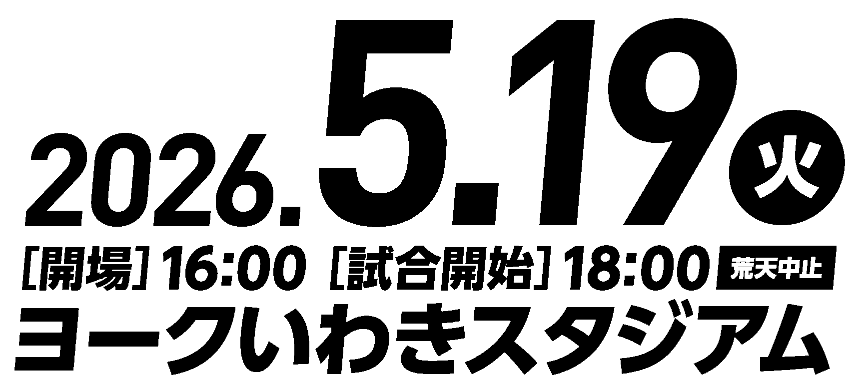
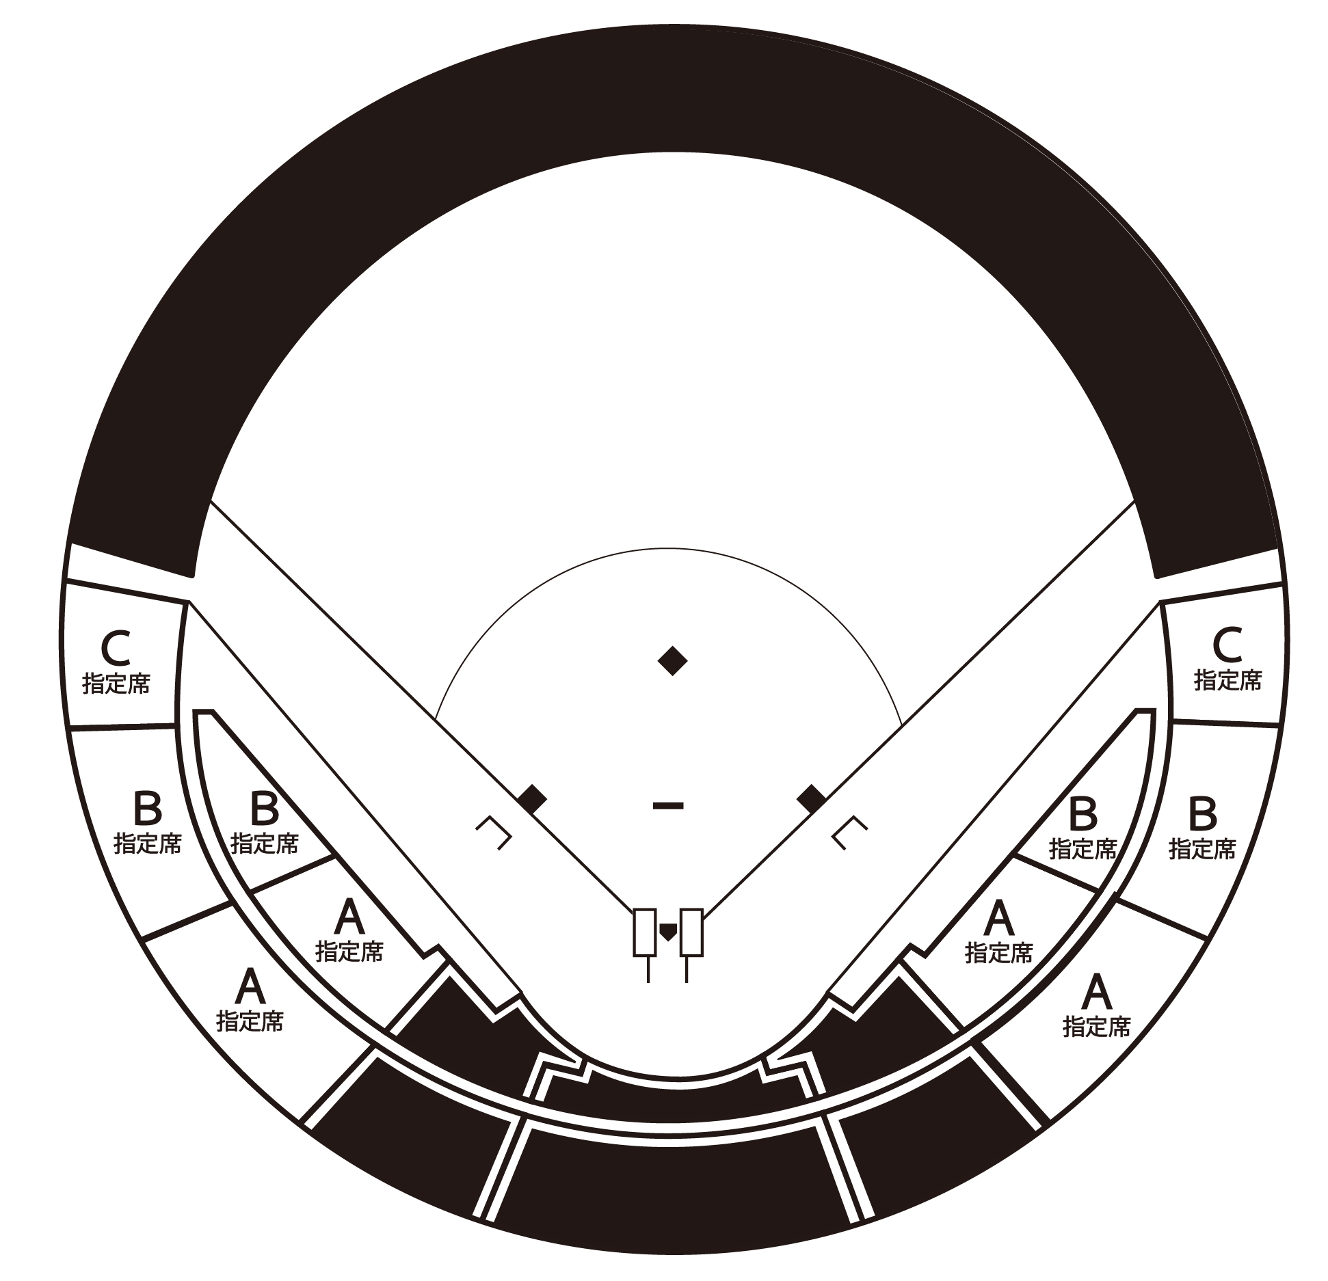
３塁側
１塁側
各席数量限定

ー チケット販売（A席・B席・C席のみ）のご案内 －

 |  |  |  | 内野A、内野B、内野C指定席のみのご案内となります。
 |  |  |  | 必要事項を記入の上、FAXもしくはメールにて申込ください。
 |  |  |  | ご指定いただきました日時、場所までお届けいたします。

 |  |  |  | ※その他の座席は、各プレイガイドにてお買い求めください。
 |  |  |  | ※本様式は、 https://yg2026iwaki.com/ からダウンロード可能です。

■申込責任者記入欄 （チケットのお届け先になります）
 | 会社名
 | 申込責任者
 | 担当部署名
 | 住所 | 〒 | －

 | 電話番号
 | メールアドレス

■チケット申込枚数
 | 内野Ａ指定席（１塁側） |  |  | 枚 | × | 6,000 |  | 円 | ＝ | 0 | 円
 | 内野Ａ指定席（３塁側） |  |  | 枚 | × | 6,000 |  | 円 | ＝ | 0 | 円
 | 内野Ｂ指定席（１塁側） |  |  | 枚 | × | 5,500 |  | 円 | ＝ | 0 | 円
 | 内野Ｂ指定席（３塁側） |  |  | 枚 | × | 5,500 |  | 円 | ＝ | 0 | 円
 | 内野Ｃ指定席（１塁側） |  |  | 枚 | × | 3,500 |  | 円 | ＝ | 0 | 円
 | 内野Ｃ指定席（３塁側） |  |  | 枚 | × | 3,500 |  | 円 | ＝ | 0 | 円
 | 合 計 |  | 0 | 枚 |  |  |  |  | ＝ | 0 | 円

■その他 （※必要箇所に○印を記入ください。）
 | 領収書 | 必 要 |  | → 領収書宛名 |  |  | （ |  |  |  | ）
 |  | 不 必 要
 | 訪問時間 |  | 月 | 日 |  |  |  |  |  | 時

 | お問合せ先 送付先 | いわき市プロ野球開催支援委員会事務局（いわき市スポーツ振興課内） 電話 22-7553
 |  | ＦＡＸ： | 22-1285 |  |  |  |  |  | 申込締切
 |  | Ｅmail： | iwaki-koshien@city.iwaki.lg.jp |  |  |  |  |  | ３月27日（金）

